Trang_bìa
Posts and Telecommunications Institute of Technology |  |  |  |  |  |  | Thiết kế |  | Tài liệu phát triển |  | Tên hệ thống |  | Quản lý thi trắc nghiệm |  |  |  | Người tạo |  | VietND | Ngày tạo |  | 05/10/2023
 |  |  |  |  |  |  |  |  |  |  |  |  |  |  |  |  | Người cập nhật |  |  | Ngày cập nhật
 |  |  |  |  |  |  |  |  |  |  | Màn hình (ID) |  | SignUp |  | Màn hình (Tên) |  | Màn hình đăng ký

 | XÂY DỰNG WEBSITE QUẢN LÝ THI TRẮC NGHIỆM Tài liệu phát triển hệ thống

 | Version 1.0

 |  |  |  |  |  |  |  |  |  | 1. Mục đích |  |  | 7. Giao diện màn hình
 |  |  |  |  |  |  |  |  |  | 2. Giới hạn hoạt động |  |  | 8. Danh sách hạng mục
 |  |  |  |  |  |  |  |  |  | 3. Giới hạn hệ thống |  |  | 9. Khái quát chức năng
 |  |  |  |  |  |  |  |  |  | 4. Chức năng liên quan |  |  | 10. Xử lý chi tiết
 |  |  |  |  |  |  |  |  |  | 5. Không bao gồm
 |  |  |  |  |  |  |  |  |  | 6. Sơ đồ

Posts and Telecommunications Institute of Technology |  |  |  |  |  |  | Thiết kế |  | Tài liệu phát triển |  | Tên hệ thống |  | Quản lý thi trắc nghiệm |  |  |  | Người tạo |  | VietND | Ngày tạo |  | 05/10/2023
 |  |  |  |  |  |  |  |  |  |  |  |  |  |  |  |  | Người cập nhật |  |  | Ngày cập nhật
 |  |  |  |  |  |  |  |  |  |  | Màn hình (ID) |  | SignUp |  | Màn hình (Tên) |  | Màn hình đăng ký

 | Lịch sử chỉnh sửa

 | Ver |  | Ngày cập nhật |  |  | Nội dung cập nhật |  |  |  |  |  |  | Người cập nhật
 |  |  |  |  |  |  |  |  |  |  |  |  |  | Ngày duyệt |  | Người duyệt |  | Ngày duyệt |  |  | Người duyệt
 | 1 |  | 2023-10-01 |  |  | Tạo mới |  |  |  |  |  |  | VietND

Posts and Telecommunications Institute of Technology |  |  |  |  |  |  | Thiết kế |  | Tài liệu phát triển |  | Tên hệ thống |  | Quản lý thi trắc nghiệm |  |  |  | Người tạo |  | VietND | Ngày tạo |  | 05/10/2023
 |  |  |  |  |  |  |  |  |  |  |  |  |  |  |  |  | Người cập nhật |  |  | Ngày cập nhật
 |  |  |  |  |  |  |  |  |  |  | Màn hình (ID) |  | SignUp |  | Màn hình (Tên) |  | Màn hình đăng ký

 | 1. Mục đích
 |  | - Dùng để người dùng đăng kí tài khoản
 |  | - Người sử dụng nhập tên, email, password, SDT,địa chỉ, giưới tính, ngày sinh
 |  | - Sau khi nhấn nút đăng kí, trường hợp phát sinh lỗi thì hiển thị thông báo lỗi, ngược lại di chuyển đến màn hình đăng nhập

 | 2. Giới hạn hoạt động
 |  | Không có

 | 3. Giới hạn hệ thống
 |  | Không có

 | 4. Chức năng liên quan
 |  | Không có

 | 5. Không bao gồm
 |  | Không có

Posts and Telecommunications Institute of Technology |  |  |  |  |  |  | Thiết kế |  | Tài liệu phát triển |  | Tên hệ thống |  | Quản lý thi trắc nghiệm |  |  |  | Người tạo |  | VietND | Ngày tạo |  | 05/10/2023
 |  |  |  |  |  |  |  |  |  |  |  |  |  |  |  |  | Người cập nhật |  |  | Ngày cập nhật
 |  |  |  |  |  |  |  |  |  |  | Màn hình (ID) |  | SignUp |  | Màn hình (Tên) |  | Màn hình đăng ký

Màn hình SignUp
 | 6. Sơ đồ

Khởi động
hệ thống

Màn hình Đăng nhập

User

 | Table

 |  |  | № | Loại | Tên |  |  |  |  |  | I/O | Ghi chú
 |  |  | 1 | M | User |  |  | Table quản lý user |  |  | I
 |  |  | 2
 |  |  | 4
 |  |  | 5
 |  |  | 6
 |  |  | 7
 |  |  | 8
 |  |  | 9
 |  |  | 10

 |  |  |  | ※ Loại (M: Master / T: Transaction table / Ⅰ: INI file / W: work table / V: view / S: stored procedures / L: SQL loader / F: file)

Thiết_kế
Posts and Telecommunications Institute of Technology |  |  |  |  |  | Thiết kế |  |  | Tài liệu phát triển |  |  |  | Tên hệ thống |  |  | Quản lý thi trắc nghiệm |  |  |  |  | Người tạo | VietND | Ngày tạo | 05/10/2023
 |  |  |  |  |  |  |  |  |  |  |  |  |  |  |  |  |  |  |  |  | Người cập nhật |  | Ngày cập nhật
 |  |  |  |  |  |  |  |  |  |  |  |  | Màn hình (ID) |  |  | SignUp |  | Màn hình (Tên) |  |  | Màn hình đăng ký

 | 7. Giao diện màn hình

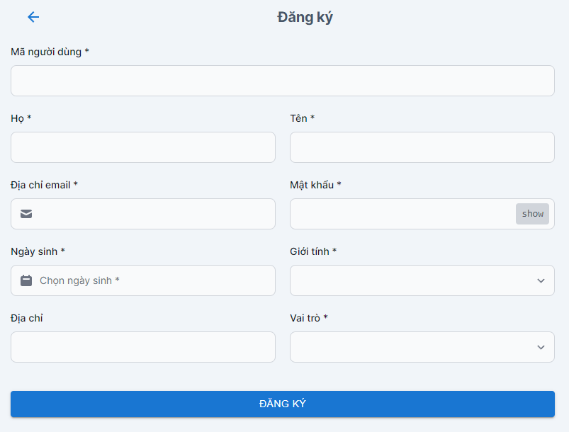

Posts and Telecommunications Institute of Technology |  |  |  |  |  | Thiết kế |  |  | Tài liệu phát triển |  |  |  | Tên hệ thống |  |  | Quản lý thi trắc nghiệm |  |  |  |  | Người tạo | VietND | Ngày tạo | 05/10/2023
 |  |  |  |  |  |  |  |  |  |  |  |  |  |  |  |  |  |  |  |  | Người cập nhật |  | Ngày cập nhật
 |  |  |  |  |  |  |  |  |  |  |  |  | Màn hình (ID) |  |  | SignUp |  | Màn hình (Tên) |  |  | Màn hình đăng ký

 | 8. Danh sách hạng mục

 |  | [Vùng nhập]
 |  | № | Tên hạng mục |  |  | Loại dữ liệu | Độ dài |  |  | Bắt buộc |  | I/O | Control |  | Format |  | Ghi chú
 |  | 1 | Username |  |  | Chuỗi chữ |  | 10 |  |  | Y | In | TextView
 |  | 2 | Họ |  |  | Chuỗi chữ |  | 32 |  |  | Y | In | TextView
 |  | 3 | Tên |  |  | Chuỗi chữ |  | 32 |  |  | Y | In | TextView
 |  | 4 | Địa chỉ Email |  |  | Chuỗi chữ |  | 32 |  |  | Y | In | TextView
 |  | 5 | Mật khẩu |  |  | Chuỗi chữ |  | 15 |  |  | Y | In | TextView |  | Password |  | Hiển thị ********
 |  | 6 | Ngày sinh |  |  | Chuỗi chữ |  | 32 |  |  | Y | In | DatePicker
 |  | 7 | Giới tính |  |  | Chuỗi chữ |  | 32 |  |  | Y | In | Select
 |  | 8 | Địa chỉ |  |  | Chuỗi chữ |  | 32 |  |  | Y | In | TextView
 |  | 9 | Vai trò |  |  | Chuỗi chữ |  | 32 |  |  | Y | In | Select

 |  | [Vùng nút]
 |  | № | Tên hạng mục |  |  |  | Control |  |  |  |  |  |  | Ghi chú
 |  | 1 | Đăng ký |  |  |  | Button
 |  | 2 | Quay lại |  |  |  | Button

Posts and Telecommunications Institute of Technology |  |  |  |  |  | Thiết kế |  |  | Tài liệu phát triển |  |  |  | Tên hệ thống |  |  | Quản lý thi trắc nghiệm |  |  |  |  | Người tạo | VietND | Ngày tạo | 05/10/2023
 |  |  |  |  |  |  |  |  |  |  |  |  |  |  |  |  |  |  |  |  | Người cập nhật |  | Ngày cập nhật
 |  |  |  |  |  |  |  |  |  |  |  |  | Màn hình (ID) |  |  | SignUp |  | Màn hình (Tên) |  |  | Màn hình đăng ký

 | 9. Khái quát chức năng
 |  | (1) Hiển thị ban đầu
 |  |  | 1. Hiển thị màn hình ở trạng thái ban đầu
 |  | (2) Xử lý nhập liệu
 |  | (3) Xử lý đăng kí
 |  |  | 1. Nhấn nút SignUp thì thực hiện xử lý đăng kí
 |  |  | 2. Đăng kí thành công thì di chuyển sang màn hình đăng nhập,
 |  |  | trường hợp phát sinh lỗi thì hiển thị nội dung lỗi, không thực hiện di chuyển màn hình

 |  | (4) Xử lý chuyển sang màn hình đăng nhập

Posts and Telecommunications Institute of Technology |  |  |  |  |  | Thiết kế |  |  | Tài liệu phát triển |  |  |  | Tên hệ thống |  |  | Quản lý thi trắc nghiệm |  |  |  |  | Người tạo | VietND | Ngày tạo | 05/10/2023
 |  |  |  |  |  |  |  |  |  |  |  |  |  |  |  |  |  |  |  |  | Người cập nhật |  | Ngày cập nhật
 |  |  |  |  |  |  |  |  |  |  |  |  | Màn hình (ID) |  |  | SignUp |  | Màn hình (Tên) |  |  | Màn hình đăng ký

 | 10. Xử lý chi tiết
 |  | (1) Hiển thị ban đầu
 |  |  | 1. Thực hiện khởi tạo màn hình ban đầu

 |  |  |  | [Vùng nhập]
 |  |  |  | № | Tên hạng mục |  | Nội dung hiển thị |  |  |  |  |  |  |  |  |  | Giá trị |  |  | Sử dụng |  | Ghi chú
 |  |  |  | 1 | Username |  | Username |  |  |  |  |  |  |  |  |  | Blank |  |  | Có thể
 |  |  |  | 2 | Họ |  | Họ |  |  |  |  |  |  |  |  |  | Blank |  |  | Có thể
 |  |  |  | 3 | Tên |  | Tên |  |  |  |  |  |  |  |  |  | Blank |  |  | Có thể
 |  |  |  | 4 | Địa chỉ Email |  | Địa chỉ Email |  |  |  |  |  |  |  |  |  | Blank |  |  | Có thể
 |  |  |  | 5 | Mật khẩu |  | Mật khẩu |  |  |  |  |  |  |  |  |  | Blank |  |  | Có thể
 |  |  |  | 6 | Ngày sinh |  | Ngày sinh |  |  |  |  |  |  |  |  |  | Blank |  |  | Có thể
 |  |  |  | 7 | Giới tính |  | Giới tính |  |  |  |  |  |  |  |  |  | Blank |  |  | Có thể
 |  |  |  | 8 | Địa chỉ |  | Địa chỉ |  |  |  |  |  |  |  |  |  | Blank |  |  | Có thể
 |  |  |  | 9 | Vai trò |  | Vai trò |  |  |  |  |  |  |  |  |  | Blank |  |  | Có thể

 |  |  |  | [Vùng nút]
 |  |  |  | № | Tên hạng mục |  | Nội dung hiển thị |  |  |  |  |  |  |  |  |  | Giá trị |  |  | Sử dụng |  | Ghi chú
 |  |  |  | 1 | Đăng kí |  | Đăng nhập |  |  |  |  |  |  |  |  |  |  |  |  | Có thể
 |  |  |  | 2 | Quay lại |  |  |  |  |  |  |  |  |  |  |  |  |  |  | Có thể
 |  | (2) Xử lý nhập liệu
 |  |  |  |  | a) Mã người dùng
 |  |  |  | 1. Nhấn vào TextView để nhập Mã người dùng
 |  |  | b) Họ
 |  |  |  | 1. Nhấn vào TextView để nhập Họ
 |  |  | c) Tên
 |  |  |  | 1. Nhấn vào TextView để nhập Tên
 |  |  | d) Email
 |  |  |  | 1. Nhấn vào TextView để nhập Email
 |  |  | e) Mật khẩu
 |  |  |  | 1. Nhấn vào TextView để nhập mật khẩu
 |  |  | f) Giới tính
 |  |  |  | 1. Nhấn vào radiobutton để chọn giới tính
 |  |  | g) Ngày sinh
 |  |  |  | 1. Nhấn vào datepicker để hiện thị khung chọn ngày sinh
 |  |  |  | 2. Nhấn chọn ngày sinh
 |  |  | 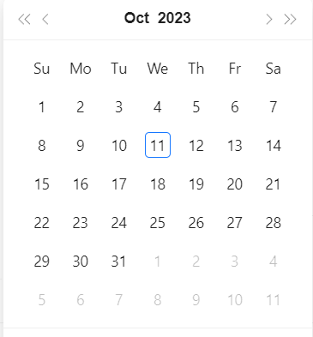
 |  |  | h) Vai trò
 |  |  |  | 1. Nhấn vào radiobutton để chọn vai trò
 |  | (3) Xử lý đăng ký
 |  |  | 1. Nhấn nút button SignUp để thực hiện xử lý
 |  |  | 2. Xử lý check
 |  |  |  | a. Check hạng mục
 |  |  |  | № | Tên hạng mục |  | Nội dung check |  |  |  |  |  |  |  |  |  |  |  | Message
 |  |  |  | 1 | Email |  | Trường hợp nhập email để trống |  |  |  |  |  |  |  |  |  |  |  | EMAIL_IS_BLANK |  |  |  |  |  | "Vui lòng nhập đúng định dạng email "
 |  |  |  | 2 | Password |  | Trường hợp password không đúng định dạng (6 kí tự trở lên, bao gồm chữ hoa, chữ thường và kí tự số) |  |  |  |  |  |  |  |  |  |  |  | ERROR_PASSWORD_MIN |  |  |  |  |  | "Vui lòng nhập mật khẩu có độ từ 6-8 ký tự"
 |  |  |  | 3 | Mã người dùng |  | Trường hợp chưa nhập, báo lỗi |  |  |  |  |  |  |  |  |  |  |  | USER_ID_BLANK |  |  |  |  |  | "Vui lòng nhập họ tên của bạn"
 |  |  |  | 4 | Họ |  | Trường hợp chưa nhập, báo lỗi |  |  |  |  |  |  |  |  |  |  |  | ERROR_FNAME_BLANK |  |  |  |  |  | "Vui lòng nhập mật khẩu"
 |  |  |  | 5 | Tên |  | Trường hợp chưa nhập, báo lỗi |  |  |  |  |  |  |  |  |  |  |  | ERROR_NAME_BLANK |  |  |  |  |  | "Vui lòng nhập địa chỉ của bạn"
 |  |  |  | 6 | Giới tính |  | Trường hợp chưa nhập, báo lỗi |  |  |  |  |  |  |  |  |  |  |  | GENDER_BLANK |  |  |  |  |  | "Vui lòng nhập ngày sinh của bạn"
 |  |  |  | 7 | Ngày sinh |  | Trường hợp chưa nhập, báo lỗi |  |  |  |  |  |  |  |  |  |  |  | INVALID_DOB
 |  |  |  | 8 | Vai trò |  | Trường hợp chưa nhập, báo lỗi |  |  |  |  |  |  |  |  |  |  |  | ROLE_BLANK

 |  |  |  | 4. Xử lý đăng nhập

